Worksheet
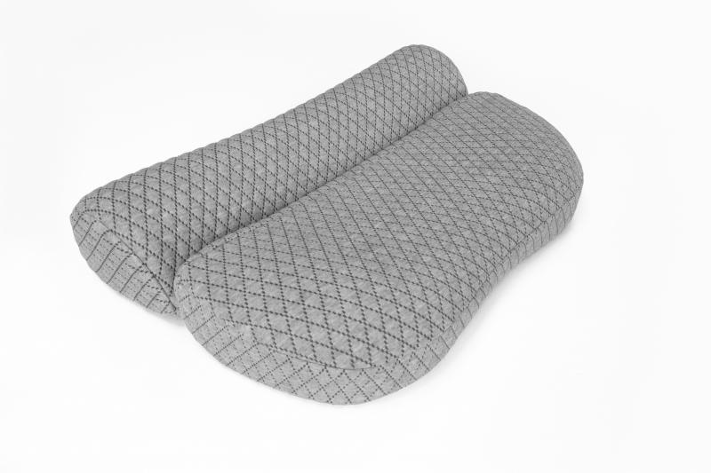
Lifenaxx Nackenstütz-Kissen LX-044

Artikelnummer | 5171 |  | VE | 5
EAN | 4260358126500 |  | Stück pro Palette | 100
Zollnummer | 94049090 |  | Lagen Pro Palette | 5

Abmessungen - Artikel
Länge(cm) | Breite(cm) | Höhe(cm) | Gewicht(g)
0 | 0 | 0 | 740

Abmessungen - Artikelverpackung
Länge(cm) | Breite(cm) | Höhe(cm) | Leergewicht(g) | Gewicht(g) Artikel+Verpackung
0 | 0 | 0 | 0 | 750

Abmessungen - VE Karton (Masterkarton)
Länge(cm) | Breite(cm) | Höhe(cm) | Gewicht(g)
51 | 35 | 33 | 0

Verpackung - Bestandteile
Rest Zubehör (g) | Papier/Pappe (g) | Styropor (g) | Kunstst. Hohlkörper(g) | Kunstst. Folien(g) | Materialverbunde (g)
0 | 0 | 0 | 0 | 0 | 0

Weiterführende Informationen
Technaxx Reseller Portal

